상품제안서
나빌레라 금장책갈피 (부채 외) 북마크 책꽂이 | 상품코드: F31676

 |  |  |  |  |  |  | 02-412-0044 | www.easy1.co.kr
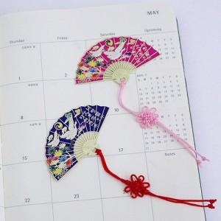

【상세/제작정보】 | <p>택배 5000원vat별도 (100개)&nbsp;</p>

【인쇄/포장옵션】 | 레이저 / OPP(비닐)

【공급단가】 | 수량 | 100~ | 300~ | 500~ | 1,000~ | 3,000~
*VAT별도 | 단가 | 1,820원 | 1,750원 | 1,690원 | 1,620원 | 1,560원

【상품 URL】 | http://www.easy1.co.kr/src/goods_detail.php?gdno=31676

